Oversikt
Rang. | ID | Risiko | Sannsynlighet (initiell) | S-score (initiell) | Konsekvens (initiell) | K-score (initiell) | Score (initiell) | Risikonivå (initielt) | Sannsynlighet (rest) | S-score (rest) | Konsekvens (rest) | K-score (rest) | Score (rest) | Risikonivå (rest) | Ansvarlig | Kommentar
1 |  |  |  | 0 |  | 0 | 0 | Lavt |  | 0 |  | 0 | 0 | Lavt
2 |  |  |  | 0 |  | 0 | 0 | Lavt |  | 0 |  | 0 | 0 | Lavt
3 |  |  |  | 0 |  | 0 | 0 | Lavt |  | 0 |  | 0 | 0 | Lavt |  |  | Risikoer med likt nivå på initiell risiko rangeres som følgende:
4 |  |  |  | 0 |  | 0 | 0 | Lavt |  | 0 |  | 0 | 0 | Lavt |  |  | Høyeste nivå på restrisiko
5 |  |  |  | 0 |  | 0 | 0 | Lavt |  | 0 |  | 0 | 0 | Lavt |  |  | Høyeste score
6 |  |  |  | 0 |  | 0 | 0 | Lavt |  | 0 |  | 0 | 0 | Lavt |  |  | Høyeste K-kategori
7 |  |  |  | 0 |  | 0 | 0 | Lavt |  | 0 |  | 0 | 0 | Lavt |  |  | Nest høyeste K-kategori osv.
8 |  |  |  | 0 |  | 0 | 0 | Lavt |  | 0 |  | 0 | 0 | Lavt |  |  | Høyeste S-kategori
9 |  |  |  | 0 |  | 0 | 0 | Lavt |  | 0 |  | 0 | 0 | Lavt
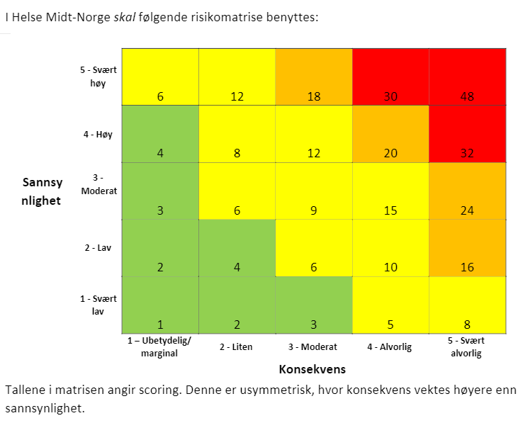
10 |  |  |  | 0 |  | 0 | 0 | Lavt |  | 0 |  | 0 | 0 | Lavt
11 |  |  |  | 0 |  | 0 | 0 | Lavt |  | 0 |  | 0 | 0 | Lavt
12 |  |  |  | 0 |  | 0 | 0 | Lavt |  | 0 |  | 0 | 0 | Lavt
13 |  |  |  | 0 |  | 0 | 0 | Lavt |  | 0 |  | 0 | 0 | Lavt
14 |  |  |  | 0 |  | 0 | 0 | Lavt |  | 0 |  | 0 | 0 | Lavt
15 |  |  |  | 0 |  | 0 | 0 | Lavt |  | 0 |  | 0 | 0 | Lavt
16 |  |  |  | 0 |  | 0 | 0 | Lavt |  | 0 |  | 0 | 0 | Lavt
17 |  |  |  | 0 |  | 0 | 0 | Lavt |  | 0 |  | 0 | 0 | Lavt
18 |  |  |  | 0 |  | 0 | 0 | Lavt |  | 0 |  | 0 | 0 | Lavt
19 |  |  |  | 0 |  | 0 | 0 | Lavt |  | 0 |  | 0 | 0 | Lavt
20 |  |  |  | 0 |  | 0 | 0 | Lavt |  | 0 |  | 0 | 0 | Lavt
21 |  |  |  | 0 |  | 0 | 0 | Lavt |  | 0 |  | 0 | 0 | Lavt
22 |  |  |  | 0 |  | 0 | 0 | Lavt |  | 0 |  | 0 | 0 | Lavt
23 |  |  |  | 0 |  | 0 | 0 | Lavt |  | 0 |  | 0 | 0 | Lavt
24 |  |  |  | 0 |  | 0 | 0 | Lavt |  | 0 |  | 0 | 0 | Lavt
25 |  |  |  | 0 |  | 0 | 0 | Lavt |  | 0 |  | 0 | 0 | Lavt

Kriterier, konsekvens
